Karte
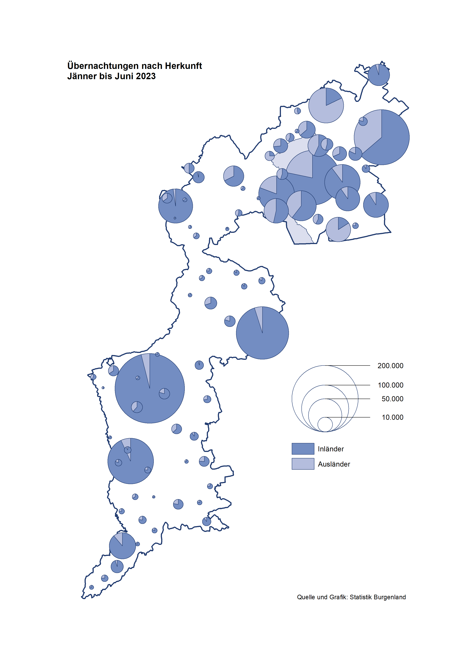

Bgld
Ankünfte nach Unterkunftsart |  |  |  |  |  |  |  | Übernachtungen nach Unterkunftsart |  |  |  |  |  |  |  | Daten für Grafik 2:
Juni 2023 |  |  |  |  |  |  |  | Juni 2023 |  |  |  |  |  |  |  |  | Monat | 2023 | 2022 | Ø 2012-2022 | 2022 | 2021 | 2020 | 2019 | 2018 | 2017 | 2016 | 2015 | 2014 | 2013 | 2012

Unterkunftsart | Ankünfte |  |  |  |  |  |  | Unterkunftsart | Übernachtungen |  |  |  |  |  |  |  |  | 1,369,142 | 2,935,453 | 2,884,016 | 2,935,453 | 2,510,061 | 2,287,961 | 3,144,232 | 3,050,564 | 3,092,657 | 3,084,025 | 2,914,691 | 2,912,637 | 2,853,243 | 2,938,655
 | Inländer |  | Ausländer |  | insgesamt |  |  |  | Inländer |  | Ausländer |  | insgesamt
 | 2022 | 2023 | 2022 | 2023 | 2022 | 2023 | % |  | 2022 | 2023 | 2022 | 2023 | 2022 | 2023 | % | Jänner | 1 | 138,816 | 115,620 | 127,704 | 115,620 | 29,476 | 145,353 | 142,561 | 145,246 | 145,386 | 144,674 | 134,038 | 133,981 | 132,179 | 136,230
 |  |  |  |  |  |  |  |  |  |  |  |  |  |  |  | Feber | 2 | 140,234 | 121,086 | 129,390 | 121,086 | 34,472 | 151,431 | 140,588 | 142,295 | 142,728 | 145,581 | 135,782 | 142,631 | 131,305 | 135,387
Burgenland | 94,453 | 105,631 | 23,217 | 38,034 | 117,670 | 143,665 | 22.1% | Burgenland | 261,879 | 312,798 | 79,766 | 125,526 | 341,645 | 438,324 | 28.3% | März | 3 | 149,745 | 138,364 | 138,018 | 138,364 | 45,792 | 64,358 | 163,253 | 168,732 | 155,317 | 173,021 | 148,988 | 147,200 | 164,265 | 148,907
Gewerbl. Beherbergungsbetrieb | 62,052 | 57,863 | 14,290 | 16,768 | 76,342 | 74,631 | -2.2% | Gewerbl. Beherbergungsbetrieb | 146,834 | 125,080 | 43,243 | 42,743 | 190,077 | 167,823 | -11.7% | April | 4 | 221,850 | 227,240 | 181,872 | 227,240 | 50,285 | 5,072 | 244,826 | 224,025 | 232,034 | 202,440 | 201,029 | 212,756 | 185,187 | 215,698
5/4-Stern | 34,473 | 34,424 | 7,217 | 8,083 | 41,690 | 42,507 | 2.0% | 5/4-Stern | 82,846 | 76,588 | 23,396 | 22,894 | 106,242 | 99,482 | -6.4% | Mai | 5 | 280,173 | 290,079 | 258,657 | 290,079 | 158,476 | 46,179 | 283,418 | 306,488 | 278,950 | 328,809 | 292,559 | 285,056 | 297,188 | 278,023
3-Stern | 22,547 | 19,293 | 4,896 | 5,383 | 27,443 | 24,676 | -10.1% | 3-Stern | 51,713 | 39,437 | 14,752 | 13,894 | 66,465 | 53,331 | -19.8% | Juni | 6 | 438,324 | 341,645 | 310,409 | 341,645 | 333,648 | 233,437 | 353,757 | 312,160 | 347,452 | 298,750 | 304,686 | 319,646 | 276,693 | 292,628
2/1-Stern | 5,032 | 4,146 | 2,177 | 3,302 | 7,209 | 7,448 | 3.3% | 2/1-Stern | 12,275 | 9,055 | 5,095 | 5,955 | 17,370 | 15,010 | -13.6% | Juli | 7 |  | 407,558 | 427,499 | 407,558 | 472,159 | 447,640 | 430,134 | 431,967 | 436,808 | 437,717 | 417,086 | 403,168 | 408,674 | 409,575
Privatquartier nicht auf Bauernhof | 4,135 | 3,130 | 1,158 | 1,081 | 5,293 | 4,211 | -20.4% | Privatquartier nicht auf Bauernhof | 10,413 | 7,926 | 4,813 | 4,208 | 15,226 | 12,134 | -20.3% | Aug | 8 |  | 470,298 | 506,682 | 470,298 | 557,336 | 546,671 | 513,292 | 486,508 | 503,565 | 510,434 | 483,048 | 494,104 | 488,499 | 519,743
Privatquartier auf Bauernhof | 2,156 | 1,559 | 608 | 479 | 2,764 | 2,038 | -26.3% | Privatquartier auf Bauernhof | 5,769 | 3,948 | 2,412 | 2,002 | 8,181 | 5,950 | -27.3% | Sept | 9 |  | 294,755 | 302,431 | 294,755 | 360,851 | 369,853 | 301,838 | 294,404 | 306,558 | 299,008 | 282,739 | 260,716 | 264,879 | 291,135
Campingplatz | 16,788 | 34,370 | 4,230 | 16,649 | 21,018 | 51,019 | 142.7% | Campingplatz | 47,317 | 122,453 | 14,671 | 62,042 | 61,988 | 184,495 | 197.6% | Okt | 10 |  | 230,442 | 217,801 | 230,442 | 257,755 | 203,553 | 225,667 | 217,367 | 218,450 | 217,470 | 203,272 | 206,019 | 203,858 | 211,959
Kurheim der Sozialvers.träger | 433 | 537 | 1 | 1 | 434 | 538 | 24.0% | Kurheim der Sozialvers.träger | 9,569 | 11,446 | 28 | 21 | 9,597 | 11,467 | 19.5% | Nov | 11 |  | 164,130 | 161,467 | 164,130 | 126,150 | 46,036 | 193,867 | 183,958 | 181,241 | 179,370 | 171,475 | 171,477 | 179,421 | 179,009
Private und öffentliche Kurheime | 1,215 | 1,294 | 20 | 22 | 1,235 | 1,316 | 6.6% | Private und öffentliche Kurheime | 20,029 | 24,264 | 170 | 131 | 20,199 | 24,395 | 20.8% | Dez | 12 |  | 134,236 | 122,088 | 134,236 | 83,661 | 28,378 | 151,031 | 137,414 | 144,168 | 146,751 | 139,989 | 135,883 | 121,095 | 120,361
Jugendherberge | 466 | 375 | 7 | 31 | 473 | 406 | -14.2% | Jugendherberge | 1,398 | 875 | 49 | 219 | 1,447 | 1,094 | -24.4%
Ferienwohnung, Ferienhaus | 6,243 | 5,630 | 2,604 | 2,685 | 8,847 | 8,315 | -6.0% | Ferienwohnung, Ferienhaus | 18,160 | 14,504 | 13,635 | 13,321 | 31,795 | 27,825 | -12.5% | Überschrift1: | Übernachtungen im Burgenland 2015
Sonstige Unterkunft | 965 | 873 | 299 | 318 | 1,264 | 1,191 | -5.8% | Sonstige Unterkunft | 2,390 | 2,302 | 745 | 839 | 3,135 | 3,141 | 0.2% | Überschrift2: | im Vergleich zu 2015 und Ø 2005-2015

Übernachtungen im Juni nach Unterkunftsarten
Übernachtungen nach Monaten
 | Ø 2012-2022 | 2022 | 2023
Jänner | 127,704 | 115,620 | 138,816
Feber | 129,390 | 121,086 | 140,234
März | 138,018 | 138,364 | 149,745
April | 181,872 | 227,240 | 221,850
Mai | 258,657 | 290,079 | 280,173
Juni | 310,409 | 341,645 | 438,324
Juli | 427,499 | 407,558
Aug | 506,682 | 470,298
Sept | 302,431 | 294,755
Okt | 217,801 | 230,442
Nov | 161,467 | 164,130
Dez | 122,088 | 134,236
 |  |  |  |  |  |  |  |  |  |  |  |  |  |  |  | Daten für Grafik 1:
 |  |  |  |  |  |  |  |  |  |  |  |  |  |  |  |  | 2023 | 2022
 |  |  |  |  |  |  |  |  |  |  |  |  |  |  |  | 5/4-Stern | 99,482 | 106,242
 |  |  |  |  |  |  |  |  |  |  |  |  |  |  |  | 3-Stern | 53,331 | 66,465
 |  |  |  |  |  |  |  |  |  |  |  |  |  |  |  | 2/1-Stern | 15,010 | 17,370
 |  |  |  |  |  |  |  |  |  |  |  |  |  |  |  | Privatquartier | 18,084 | 23,407
 |  |  |  |  |  |  |  |  |  |  |  |  |  |  |  | Campingplatz | 184,495 | 61,988
 |  |  |  |  |  |  |  |  |  |  |  |  |  |  |  | Kurheim, Erhol. | 35,862 | 29,796
 |  |  |  |  |  |  |  |  |  |  |  |  |  |  |  | Sonst. Unterk. | 32,060 | 36,377

 |  |  |  |  |  |  |  |  |  |  |  |  |  |  |  | Kontrolle | 438,324 | 341,645

Gemeinde20
Die 20 Gemeinden mit den meisten Übernachtungen
Juni 2023

Gemeinde | Ankünfte |  |  | Übernachtungen
 | 2022 | 2023 | % | 2022 | 2023 | %

Nickelsdorf | 237 | 34,460 |  | 439 | 137,292
Podersdorf a. See | 22,500 | 19,680 | -12.5% | 69,378 | 57,612 | -17.0%
Bad Tatzmannsdorf | 6,615 | 7,029 | 6.3% | 32,219 | 37,035 | 14.9%
Lutzmannsburg | 10,005 | 9,736 | -2.7% | 25,183 | 22,729 | -9.7%
Rust | 8,491 | 7,127 | -16.1% | 21,671 | 17,892 | -17.4%
Illmitz | 5,609 | 4,580 | -18.3% | 18,046 | 15,805 | -12.4%
Mörbisch a. See | 5,432 | 4,498 | -17.2% | 16,602 | 13,464 | -18.9%
Parndorf | 5,690 | 7,318 | 28.6% | 9,503 | 12,509 | 31.6%
Stegersbach | 5,503 | 4,087 | -25.7% | 14,710 | 10,397 | -29.3%
Bad Sauerbrunn | 753 | 785 | 4.2% | 8,633 | 9,695 | 12.3%
Frauenkirchen | 5,182 | 4,460 | -13.9% | 11,226 | 9,529 | -15.1%
Jennersdorf | 3,417 | 3,172 | -7.2% | 8,211 | 7,392 | -10.0%
Pamhagen | 2,316 | 1,602 | -30.8% | 11,310 | 6,804 | -39.8%
Neusiedl a. See | 3,422 | 2,643 | -22.8% | 8,017 | 6,318 | -21.2%
Sankt Andrä a. Zicksee | 1,264 | 748 | -40.8% | 6,950 | 5,563 | -20.0%
Andau | 2,224 | 3,325 | 49.5% | 4,157 | 5,381 | 29.4%
Eisenstadt | 1,601 | 2,831 | 76.8% | 3,070 | 4,740 | 54.4%
Jois | 2,122 | 1,899 | -10.5% | 4,966 | 4,620 | -7.0%
Purbach a. Neusiedler See | 1,623 | 1,483 | -8.6% | 4,291 | 3,947 | -8.0%
Kittsee | 189 | 220 | 16.4% | 3,071 | 3,480 | 13.3%

Die 10 Gemeinden mit den meisten Übernachtungen im Juni
 |  |  |  |  |  |  |  | Daten für Grafik: | 2022 | 2023 | 2022 | 2023
 |  |  |  |  |  |  | 1 | Nickelsdorf | 439 | 137,292 | 0.4 | 132.1
 |  |  |  |  |  |  | 2 | Podersdorf a. See | 69,378 | 57,612 | 55.4 | 55.5
 |  |  |  |  |  |  | 3 | Bad Tatzmannsdorf | 32,219 | 37,035 | 25.7 | 35.6
 |  |  |  |  |  |  | 4 | Lutzmannsburg | 25,183 | 22,729 | 20.1 | 21.9
 |  |  |  |  |  |  | 5 | Rust | 21,671 | 17,892 | 17.3 | 17.2
 |  |  |  |  |  |  | 6 | Illmitz | 18,046 | 15,805 | 14.4 | 15.2
 |  |  |  |  |  |  | 7 | Mörbisch a. See | 16,602 | 13,464 | 13.3 | 13.0
 |  |  |  |  |  |  | 8 | Parndorf | 9,503 | 12,509 | 7.6 | 12.0
 |  |  |  |  |  |  | 9 | Stegersbach | 14,710 | 10,397 | 11.7 | 10.0
 |  |  |  |  |  |  | 10 | Bad Sauerbrunn | 8,633 | 9,695 | 6.9 | 9.3
 |  |  |  |  |  |  |  | restliche Gemeinden | 125,261 | 103,894 | 100.0 | 100.0

 |  |  |  |  |  |  |  | Insgesamt | 341,645 | 438,324

